項目①
資料１
大阪府中央卸売市場 経営展望の進捗管理と評価
 | 項目① 基本戦略に基づく行動計画の実施状況について
 | 基本戦略 |  | 参考 | 評価 | 取組 期間 ※ | 平成３０年度の取組み （実績） | 令和元年度以降の取組み （予定）
 |  |  | 29年度 | 30年度
１ 流通の変化に対応した「機動性」のある市場
 | 広域的な集荷・転送・分荷機能の強化 | (1)荷捌き・積み込みスペースの 充実 | A | A | 短期 | ○青果棟２階のプラットホームについては、27年度に大屋根設置工事を実施している が、荷捌き・積み込みスペースの更なる充実のため、指定管理者においてプラットホー ム入口までの拡張工事を実施し30年度末に竣工した。 | ○引き続き、指定管理者と連携して大型トラックの駐車スペースや荷捌きスペ ースを確保するため、「(4)駐車場区画の見直し」の取り組みとセットで平面 駐車場の植込みの移設や外周道路の再編について検討する。
 |  | (2)車両動線の確保による、長距 離ドライバーの待機・荷下ろし 時間の短縮 | A | A | 短期 | ○産地配送車等の場内物流動線の効率性を確保するとともに、駐車スペースや荷捌き スペースを確保するため、(4)「駐車場区画の見直し」の取り組みとセットで平面駐車 場の植込みの移設や外周道路の再編等について検討した。 | ○引き続き、産地配送車等の場内物流動線の効率性を確保するとともに、駐 車スペースや荷捌きスペースを確保するため、(4)「駐車場区画の見直し」の 取り組みとセットで平面駐車場の植込みの移設や外周道路の再編等につい て検討する。
 |  | (3)場内事業者が実施する輸出 の取組みに対する環境整備 | B | B | 短期 | ○国から得た輸出に関する補助制度、セミナーや商談会等の開催情報を随時、場内 事業者へ情報提供するとともに、機会あるごとに仲卸業者へ意見を求めるなど、 輸出に取り組む機運の醸成に努めた。 | ○国から得た輸出に関する補助制度、セミナーや商談会等の開催情報を随 時、場内事業者へ情報提供するとともに、機会あるごとに仲卸業者へ意見 を求めるなど、輸出に取り組む機運の醸成に努めていく。
 |  | (4)駐車場区画の見直し | A | A | 中期 | ○場内業者からの要請を受け、指定管理者において青果棟事務所周りの駐車区画の 幅員拡幅工事(2.3ｍ→2.5ｍ)を30年8月に完了した。 | ○指定管理者において、利用者が少ない水産大通り西出入口前北側の歩 道を、有効活用するため有料大型駐車場区画として用途変更する改修工 事を元年7月末に完了した。 〇引き続き、指定管理者と連携して有料駐車場の再編も含め、駐車スペース の活用方法について検討する。
２ ニーズに対応した「付加価値」を重視する市場
 | コールドチェーン化の推進、加工機能等の充実 | (1)電気容量の増強、機能強化 | A | A | 短期 | ○府において電気容量の増強と機能強化に向け、直流電源設備（青果棟)の改修 工事を行った。 【工事費：6,537万円 工期：平成30年7月～31年2月】 ○府の依頼により指定管理者において電気容量の増強と機能強化に向け、青果仲卸 棟（B・Cブロック）の低圧幹線設備の改修工事を行った。 【工事費：1億562万円 工期：平成30年8月～31年3月】 | ○32～33年度改修工事予定 【総額：約2億6,800万円（予定）】 府：高圧受変電設備改修（西冷蔵庫）、 中央監視設備改修（冷蔵庫棟）
 |  | (2)加工施設や冷蔵庫の自主的 整備 | A | A | 中期 | ○青果仲卸業者等(5社)が自ら店舗内にプレハブ冷蔵庫を整備した。 | ○引き続き、場内業者による自主的な整備に必要な助言を行っていく。
 |  | (3)市場冷蔵庫の活用 | A | A | 短期 | ○市場冷蔵庫施設を運営する㈱北部冷蔵サービスセンターにおいて、新規の利用者 を獲得するための営業活動を行い、新たに1件の成約を取り付けるなど場外利用者 の入庫量を増加させ収益の確保に努めた。 ○高架下冷蔵庫の賃貸料等を見直すなど収入の確保に努めた。 | ○引き続き、市場冷蔵庫施設を運営する㈱北部冷蔵サービスセンターにおい て、営業活動を行い新規の利用者を獲得するなど収入の確保と経費の削 減に努めていく。
 |  | (4)空店舗・施設の活用 | A | A | 短期 | ○指定管理者において仲卸業者に対する個別の働きかけや、ホームページ等で広報を 行い空き施設の解消に努めた。 【仲卸店舗稼働率：94.8% 仲卸事務所稼働率：77.1%】 ○指定管理者においてセリ場や公共スペースを不適正に使用している業者を個別に指 導し、退去させることにより空き店舗への利用を促すとともに、場内ルールの徹底によ り、施設の公平公正な利用に努めた。 | ○引き続き、ホームページの内容を充実し、新規参入者の入居を促すなど、指 定管理者において空施設の解消に努めるとともに、共有スペースの不適正な 使用を排除し、空き店舗の利用を促していく。 ＜10月末現在＞ 【仲卸店舗稼働率：96.0% 仲卸事務所稼働率：77.1%】
 |  | (5)遮熱対策(クーラー排熱対策、 断熱塗装など) | A | A | 中期 | ○水産仲卸業者が自社店舗に水冷式の冷凍庫・冷蔵庫を設置しており、府が設置 する冷却塔及び仲卸店舗までの冷却水配管の老朽化に伴う設備改修工事を府に おいて行った。 【工事費：１億3,824万円 工期：平成30年7月～31年2月】 ○指定管理者において専門家のノウハウを活用しながら特に必要性が高い水産仲卸 売場の低温化手法についての検討を行い、30年度末に基本計画を策定した。 | ○指定管理者において策定した水産仲卸売場の低温化手法の基本計画に 基づき、場内の検討委員会での意見や費用対効果も踏まえながら着実に 取組みを進めるため庁内関係室課と協議を進める。
３ 「民間活力」をフルに活用する開かれた市場
 | 指定管理者による効率的な運営、外部活力の導入 | (1)指定管理者による効率的な 管理運営 | S | S | 継続 | ○ハード面の活性化対策として、青果2階プラットホームの大屋根拡張整備、LED照明 の導入、防犯カメラの設置などに取り組んだ。 ○民間会社のメリットを十分に発揮し、少数精鋭の社員で、サービス水準を低下させる ことなく徹底した経費の節減を図るなど効率的な運営を行い、大幅なコスト削減を実 現した。 〇29年7月から電気需給契約を新電力に変更することにより電気料金を従来契約に 比べ34.6％削減し、場内事業者の負担軽減を実現した。30年度も交渉により、 引き続き、同条件での契約を維持した。 ○31年２月に第2回指定管理者評価委員会（弁護士、公認会計士、学識経験者 で構成）を開催し非常に高い評価を得た。 【災害復旧対応】 ○大阪北部地震や台風21号により市場施設は甚大な被害を受けたが、発生後、直ち に場内の被害状況の確認、復旧工事の手配を行い、市場業務の継続のために迅速 かつ適切な対応を行うなど市場施設の復旧に大きく貢献した。 | ○引き続き、指定管理者において民間会社のメリットを十分に発揮し、サービス 水準を低下させることなく徹底した経費の節減を図るなど効率的な運営を行 い、コスト削減に努める。 ○評価委員会から頂いた意見・提言を、指定管理者の次年度事業計画に反 映させる。

 |  | (2)近郊売場の充実 （大阪産（もん）） | B | Ａ | 中期 | ○経営展望推進連絡会議の下、「近郊売場」をテーマとする個別会議を30年7月より開始し、関係者間で種々の方策について協議を行った。 その中で、場内事業者や府農と緑の総合事務所と連携しなにわの伝統野菜である「鳥飼なす」の集荷・販売を試験的に実施した。 ○また、農と緑の総合事務所や茨木市との連携により生産者情報の共有等を進めており、準農家を対象に、市場への出荷に関する説明会や市場見学ツアーを実施した。 ○経営展望推進連絡会議にて、買出し人増加に向けた協議を行うとともに、買出人のアクセスポイントを研究し、広く当市場の魅力を伝えていくことについて協議、検討を行った。また、近隣自治体と情報交換を行い、個人の飲食事業者を対象とした融資関連窓口、各種セミナー等において当市場の魅力を伝える方法について検討を行った。 | ○なにわの伝統野菜「鳥飼なす」の集荷・販売について、昨年度の実施結果を踏まえ収穫前に場内事業者や府農と緑の総合事務所と販売促進会議を開き、パッキングや集荷・販売方法について改良を図り、収穫期間内に安定した集荷・販売を行った。今後、来夏の販売促進に向けて関係者と協議を進めていく。 ○昨年度の準農家向け説明会等をきっかけに、茨木市とその周辺地域の準農家が、農と緑の総合事務所の指導のもとで朝採りとうもろこしの生産に初挑戦し、市場出荷を目指す準農家グループ「北摂ネクストファーマーズ」を結成して近郊売場での試食会を開催し、集荷・販売を試験的に実施した。今後、来年度に一定規模の出荷ができるよう関係者と協議を進めていく。 ○近郊売場で実施した「朝採りとうもろこし」の試食会で、買出人から近郊産の新鮮な農産物に対し高い評価を得ており、買出人のニーズにこたえられるような取組の推進に向け、引き続き近隣自治体との情報共有、買出人へのPR手法の検討を行っていく。
 |  | (3)買出人の増加に向けた取組 みの実施 | B | B | 短期
４ 場内外の連携強化で「活性化事業」に取り組む市場
 | 産地や量販店、大学等との共同事業の展開 | (1)川上・川下との連携強化 （トップセールス、「市場まつり」 等の冠イベント など） | S | S | 継続 | ■市場まつり等の実施 ○イオンや阪神、松坂屋等量販店、百貨店での「中央卸売市場まつり」を開催し、連 携大学が作成したレシピの配布・試食など販売促進と市場の知名度の向上を図っ た。 【20回】 ○30年10月には１か月にわたる「魚食普及月間」イベント（阪神百貨店梅田本店 及び府水産課と連携した大阪湾産等魚介類の販売等）を開催した。 ○各種イベントの開催にあたっては、市場広報大使「せりちゃん」を活用した。 【19回】 ■産地との連携 ○梅花女子大学・・・「魚食普及月間」イベントに合わせ、府内漁港の協力により、大 阪湾産の「タコ」等6品を使ったオリジナルレシピを開発。大阪湾産「サワラ」の試食や 店頭でレシピを配布するなど、産地との連携を進めた。 ○追手門学院大学・・・産地及び仲卸業者の協力により、「若者の魚離れ、野菜不足 の改善」をテーマとして開発する「追手丼」が6年目を迎え、好評を得ている。また、 産地の要請を受け、学食のオリジナルメニューを開発し、販売提供を行った。さらに、 学園祭においても販売し、産地との連携を強化した。 ○大阪成蹊大学・同短期大学・・・卸売会社を通じ佐賀県、鳥取県、徳島県、岐阜 県等の産地の協力を得て、らっきょうと梅やトマト等をテーマとした食育授業や毎年 開催する丼コンテスト等の開催に協力した。 また、仲卸業者の協力を受け、産地紹介のポップ作成や売り場でのコーナー設置の 提案など、百貨店実店舗でのマネジメント実習に取組んでいる。 ○開場40周年記念市場まつりの際に17道府県ＪＡ、水産メーカー４社の協力を 得て、展示即売等を行った。 ○指定管理者において、徳島県漁業関係者との意見交換を実施した。 ■食育関係その他 ○開場40周年記念市場まつりや京阪百貨店での食育フェスタ等で子供向け「模擬せ り」や「食育輪投げ」等を開催した。 ○食育関係団体等との共同事業例：地域に出向いての「お魚料理教室」を2回開 催。仲卸業者の協力を得て、「ＮＰＯ法人茨木こども食堂」等に食材を提供した。 ○卸売会社を通じ徳島県の産地の協力を得て、保育園でのさつまいもの植え付け及 び収穫体験を実施した。 ○立命館大学茨木キャンパスとの事業連携に向け、同大学地域連携室との協議を 継続的に進める中、卸売会社の協力により、同大学より初めてとなるフィールド ワーク実習生を受け入れた。 | ■市場まつり等の実施 ○松坂屋等の量販店、百貨店での「中央卸売市場まつり」を開催し、連携 大学が作成したレシピの配布・試食など販売促進と市場の知名度向上に 努めている。【7回】(元年10月末現在） ○各種イベントの開催にあたっては、市場広報大使「せりちゃん」を活用した。 【9回】(元年10月末現在） ■産地との連携 ○梅花女子大学・・・松坂屋でまぐろのレシピ開発や店頭での試食及びレシピ 配布など、産地のニーズに合わせた取り組みにより産地との連携を進めて いる。 ○追手門学院大学・・・産地及び仲卸業者の協力により、「若者の魚離れ、野 菜不足の改善」をテーマとして開発する「追手丼」が７年目を迎え、今年も 学食等での提供が実施される。また、卸売会社の協力により、徳島県活鱧の産地 見学を行いブランド確立や地域活性化についての検討を行った。 ○大阪成蹊大学・同短期大学・・・卸売会社を通じ鳥取県、岐阜県等の産地 の協力を得て、らっきょうやトマト等をテーマとした食育授業や量販店の店頭 での試食販売等に連携して取り組んだ。 また、仲卸業者の協力を受け、産地紹介のポップ作成や売り場でのコーナー 設置の提案など、百貨店実店舗でのマネジメント実習に取組んでいる。 ○開市場開放デーの際に6府県ＪＡ、水産メーカー４社の協力を得て展示 即売を行った。 ■食育関係その他 ○11月に開催する市場開放デーや京阪百貨店での食育フェスタ等で子供 向け「模擬せり」や「食育輪投げ」等の開催。 ○食育関係団体等との共同事業例：地域に出向いての「お魚教室」を2回 開催した。仲卸業者の協力を得て、茨木市内２か所のこども食堂に食材を 提供している。 ○卸会社を通じ徳島県の産地の協力を得て、幼稚園でのさつまいもの植え付 け及び収穫体験を実施した。 ○立命館大学茨木キャンパスとの事業連携に向け同大学地域連携室との協 議を継続的に進める中、卸会社の協力により、2年目となるフィールドワーク 実習生を受け入れた。
 |  | (2)大学やホテル、食育関係団体 等との共同事業（イベント） | S | S | 継続
 |  | (3)見学者対応の充実、メディア 戦略 | S | S | 継続 | ○小学生、近隣市民だけでなく、他府県市場や韓国・東ジャワ州などからの見 学者に対応し、市場機能をPRするなど市場の知名度向上を図っている。 ○開場40周年記念市場まつりや各種イベント開催にあたって、業界新聞などの メディアに事前告知することや鉄道会社等の協力により、紙面等で幅広くア ピールしている。 | ○小学生、近隣市民だけでなく、他府県市場や東ジャワ州やインドネシア・ ジョグジャカルタ特別州などからの見学者に対応し、市場機能をPRするなど 市場の知名度向上を図っている。 ○市場開放デーや各種イベント開催にあたって、業界新聞などのメディアに事前 告知することや鉄道会社等の協力により、紙面等で幅広くアピールしている。
 |  | (4)ネットを活用した販売チャネル の拡大 | B | B | 継続 | ○ネットを活用した販売チャネルの拡大支援を実施。 （ネットショップで仕入元として掲載された仲卸業者9社） | ○ネットを活用した販売チャネルの拡大支援を実施していく。 （ネットショップで仕入元として掲載された仲卸業者9社）
５ 場内事業者の「自律的な取組み」を重視する市場
 | 場内一丸での場内ルール順守の徹底 | (1)直接集荷や第三者販売等の 申告の適正化 ※直接集荷：仲卸業者が市場内の卸売 業者以外から買入れて販売すること。 ※第三者販売：卸売業者が市場内の仲 卸業者、売買参加者以外の第三者に 販売すること。 | S | S | 継続 | ○直接集荷報告に関しては、その都度指導を継続している。 【直接集荷報告額:30年度 115億9,196万円(29年度実績 125億8,284万円、 前年度比 7.9%減)】 ○18社を対象として実施した仲卸業者検査、2社を対象として実施した卸売業者検査 において、直接集荷や第三者販売の状況確認を実施したところ目立った違反事例は なく、これまでの取組みの成果をあらためて確認した。 | ○直接集荷報告に関してはその都度指導を継続しており、かつて遅延が目立っ た仲卸業者からも期限を順守した届出が提出されている。 ○今年度下期に仲卸業者18社、卸売業者2社の検査を予定しており、 引き続き適正な業務の確保に努めていく。
 |  | (2)施設の無断使用の防止、 ルールの構築(施設利用状況 の情報共有) | S | S | 短期 | ○指定管理者と連携して次の取り組みを行った。 ・防犯パトロールの強化 ・通路等の公共スペースにおける商品の残置や不法駐車を排除するため、カラーコーン やポストコーンを設置 ・場内ルールと器物損壊対策等を徹底するため、新たに防犯カメラ8台を設置 【30年度末設置台数 148台】 〇特に市場のメイン道路の不法占用問題について、事故の懸念・苦情が続発したこと から、指定管理者において、道路標示の引き直し、ポストコーンの設置等により、利用 秩序の維持・回復を図った。 | 〇指定管理者と連携して通路等の公共スペースにおける不法占用案件等につ いて、1週間の入場禁止措置を行うなど毅然とした態度で対応し排除した。 〇元年度防犯カメラ設置台数7台（10月末現在） ○引き続き、指定管理者と連携して施設の無断使用の防止、ルールの構築に 努めていく。
 |  | (3)災害等に強い市場づくり （BCPの随時見直し、防災 訓練の実施） | A | A | 継続 | ○30年6月18日に発生した大阪北部地震は、災害への備えの重要性を再確認する 機会となった。 場内事業者とその認識を深めるべく、BCP計画に基づく情報伝達訓練及び意見交 換を実施するとともに、これらの取り組みを踏まえて、BCP計画及び消防計画の見 直しを行った。 | ○BCP計画の充実を図るため大阪市中央卸売市場との情報交換を行うとと もに、引き続き、場内事業者と災害への備えの重要性を深めるべく、BCP 計画に基づく情報伝達訓練及び意見交換を実施する予定。
 |  | (4)安全で環境にやさしい市場 づくり（LED導入、自然エネル ギーの活用） | S | S | 継続 | ○指定管理者において水産買出人駐車場照明器具他5件の改修工事によりＬＥＤ 照明に交換、30年度の交換台数は合計1,737台となった。 【24年度からの累計：2,096台】 | ○元年度ＬＥＤ照明交換台数360台（10月末現在） 〇引き続き、指定管理者において市場内照明器具のＬＥＤ化を順次進めて いく。
 |  | (5)清潔で美しい市場づくり （品質管理、廃棄物減量化） | A | A | 継続 | ○指定管理者と連携して廃棄物処理量及び処理費用を抑制するため、ごみ集積場に おけるゲートの設置（28年12月完了）や利用時間の制限、防犯カメラによる監視 を実施するなど更なるごみ減量化対策を継続・徹底した。 ＜不法投棄件数＞ ・31年3月 9件 ⇒ ピーク時に比べ93.2％減少 ＜廃棄物排出状況：30年度＞ ・排出量6,153トン(対前年度比6.5％減) 処理費用38,698千円(対前年度比3.2％増) ⇒原因は地震・台風の被害による処理単価の高い産業廃棄物の増加 ○30年4月に「喫煙ルールの違反行為に対する取扱要綱」を制定し、指定場所以外 での喫煙などのルール違反者については、入場禁止処分とするなど分煙を徹底した。 また、禁煙推進指導員として場内関係者46名を委嘱するとともに、喫煙コーナーを 1か所整備した（累計13か所）。 | ○引き続き、指定管理者と連携してごみ減量化対策を継続・徹底する。 ○引き続き、禁煙推進指導員による巡回指導により場内業者への周知を図る とともに、取扱要綱に基づき、指定場所以外での喫煙などのルール違反者に ついては、入場禁止処分とするなど分煙を徹底する。

項目②
資料２
大阪府中央卸売市場 経営展望の進捗管理と評価

項目② 取扱高の状況

 | 【取扱数量】 |  |  |  |  |  |  |  | 【取扱金額】
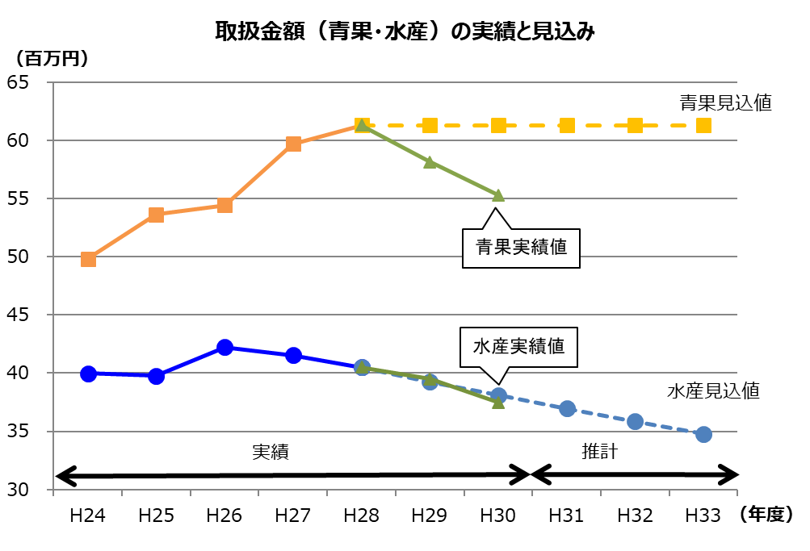
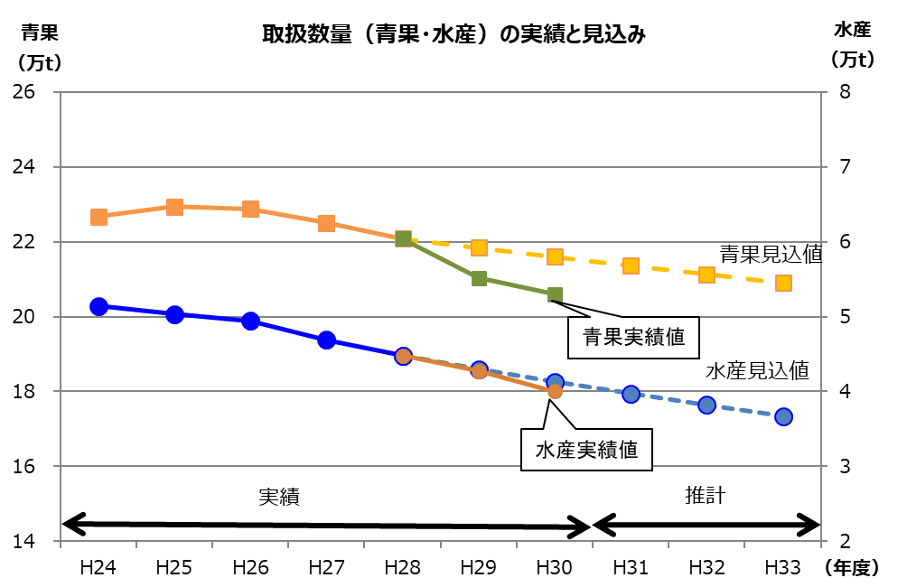

 | 【取扱数量】 |  |  |  |  |  |  |  | 【取扱金額】
 |  | 29年度実績 |  | 30年度実績 |  | 対前年比 |  | （参考） 経営展望 見込値 |  | 29年度実績 |  | 30年度実績 |  | 対前年比 |  | （参考） 経営展望 見込値
 | 青 果 | 21.3 | 万t | 20.6 | 万t | 96.7 | % | 21.8万t | 青 果 | 58,140 | 百万円 | 55,315 | 百万円 | 95.1 | % | 61,301百万円
 | 水産物 | 4.3 | 万t | 4.0 | 万t | 93.0 | % | 4.3万t | 水産物 | 39,166 | 百万円 | 37,484 | 百万円 | 95.7 | % | 39,267百万円
 | 合 計 | 25.6 | 万t | 24.6 | 万t | 96.1 | % | 26.1万t | 合 計 | 97,306 | 百万円 | 92,797 | 百万円 | 95.4 | % | 100,568百万円

項目③
資料３
大阪府中央卸売市場 経営展望の進捗管理と評価

項目③ 施設整備の実施状況

●対象期間中に施設整備を行うもの
 |  | 施設整備の名称 | 整備予定年度 |  |  |  |  | 実施状況
 |  |  | 29年度 | 30年度 | 元年度 | ２年度 | ３年度
 | 1 | 高圧受変電設備改修工事 | ○ |  |  | ○ | ○ | 平成29年度に冷蔵庫棟、管理棟及び一般加工施設について改修工事を実施
 | 2 | 高圧幹線設備改修工事 |  |  |  | ○ | ○
 | 3 | 低圧共用幹線設備改修工事 |  |  |  |  | ○
 | 4 | 直流電源設備改修工事 | ○ | ○ |  |  |  | 平成29年度に冷蔵庫棟について改修工事を実施するとともに、青果棟について実施設計・30年度に工事を実施
 | 5 | 中央監視設備改修工事 |  |  |  | ○ | ○
 | 6 | 冷却水設備改修工事 | ○ | ○ |  |  |  | 平成29年度に水産仲卸棟東系統について実施設計・30年度に工事を実施
 | 7 | 昇降機設備改修工事 | ○ | ○ |  |  |  | 平成29年度に青果棟Ａ４コアについて実施設計・30年度に工事を実施
 | 8 | 受水槽設備改修工事 |  |  | ○ | ○

●対象期間中に収支状況や採算見通しに応じて整備を検討するもの
 |  | 施設整備の名称

 | 1 | 荷捌き・積み込みスペースの充実 ex.駐車スペースの活用方法、平面駐車場の植込みの移設や外周道路の再編
 | 2 | 遮熱対策（クーラー排熱対策、断熱塗装など） ex.水産仲卸売場の全面的な低温化

項目④
資料４
大阪府中央卸売市場 経営展望の進捗管理と評価
項目④ 収支計画の状況

 | 【市場会計の収支計画】 |  |  | （開設者会計と指定管理者会計の合算、納付金は計上せず） |  |  |  |  | 【収支計画の達成状況】 |  |  |  |  |  |  | （単位：百万円、税込）
 |  |  |  | 29年度 | 30年度 | 元年度 | 2年度 | 3年度 |  |  |  | 29年度 | ３０年度 |  |  | 主な要因
 |  |  |  |  |  |  |  |  |  |  |  | 実績 | 計画 | 実績 ※ | 計画との比較
 | 市場事業収益 (a) |  |  | 2,011 | 1,971 | 1,946 | 1,943 | 1,942 | 市場事業収益 (a) |  |  | 1,928 | 1,971 | 1,944 | ▲ 27
 |  | 営業収益 |  | 1,789 | 1,789 | 1,789 | 1,789 | 1,789 |  | 営業収益 |  | 1,738 | 1,789 | 1,706 | ▲ 83
 |  |  | 売上高割利用料金 | 239 | 239 | 239 | 239 | 239 |  |  | 売上高割利用料金 | 241 | 239 | 230 | ▲ 9 | －
 |  |  | 施設利用料金 | 1,059 | 1,059 | 1,059 | 1,059 | 1,059 |  |  | 施設利用料金 | 1,059 | 1,059 | 1,041 | ▲ 18 | 災害（大阪北部地震）発生による施設利用料金の減少
 |  |  | 雑収益 | 491 | 491 | 491 | 491 | 491 |  |  | 雑収益 | 438 | 491 | 435 | ▲ 56 | 単価下落にともなう光熱水費の減少
 |  | 営業外収益 |  | 222 | 182 | 157 | 154 | 153 |  | 営業外収益 |  | 190 | 182 | 238 | 56 | －
 | 市場事業費用 (b) |  |  | 2,117 | 2,010 | 1,870 | 1,878 | 1,922 | 市場事業費用 (b) |  |  | 2,001 | 2,010 | 1,912 | ▲ 98
 |  | 営業費用 |  | 2,099 | 1,988 | 1,846 | 1,854 | 1,896 |  | 営業費用 |  | 1,968 | 1,988 | 1,889 | ▲ 99
 |  |  | 市場管理費 | 1,593 | 1,611 | 1,545 | 1,553 | 1,563 |  |  | 市場管理費 | 1,456 | 1,611 | 1,526 | ▲ 85 | 修繕費・委託費等の市場管理費の減
 |  |  | 減価償却費等 (γ) | 506 | 377 | 301 | 301 | 333 |  |  | 減価償却費等 (γ) | 512 | 377 | 363 | ▲ 14 | 資産の減価償却終了にともなう減少
 |  | 営業外費用 |  | 18 | 22 | 24 | 24 | 26 |  | 営業外費用 |  | 33 | 22 | 23 | 1 | －

 | 単年度損益 (a)-(b)-建設改良費の消費税+控除対象外消費税 |  |  | ▲ 133 | ▲ 68 | 64 | 45 | 1 | 単年度損益 (a)-(b)-建設改良費の消費税+控除対象外消費税 |  |  | ▲ 91 | ▲ 68 | 14 | 82 | 単年度損益：計画と比べ82百万円の収支改善 （市場管理費等の減少による） 資金ベースの収支：計画と比べ43百万円の改善
 | 資金ベースの収支差額 {(a)-長期前受金戻入} - {(b)-(γ)-(控除対象外消費税)} |  |  | 317 | 296 | 361 | 353 | 342 | 資金ベースの収支差額 {(a)-長期前受金戻入} - {(b)-(γ)-(控除対象外消費税)} |  |  | 350 | 296 | 339 | 43

 |  |  |  | 29年度 | 30年度 | 31年度 | 32年度 | 33年度 |  |  |  | 実績 | 計画 | 実績 | 計画との比較 | 主な増減要因
 | 市場事業資本的収入 |  |  | 249 | 199 | 159 | 215 | 201 | 市場事業資本的収入 |  |  | 173 | 199 | 150 | ▲ 49
 |  | 企業債 |  | 206 | 151 | 106 | 161 | 152 |  | 企業債 |  | 130 | 151 | 103 | ▲ 48 | 建設改良費の圧縮に伴う企業債発行の減少
 |  | 出資金 |  | 43 | 48 | 53 | 54 | 49 |  | 出資金 |  | 43 | 48 | 47 | ▲ 1 | －
 | 市場事業資本的支出 |  |  | 512 | 540 | 320 | 438 | 408 | 市場事業資本的支出 |  |  | 351 | 540 | 384 | ▲ 156
 |  | 建設改良費 |  | 425 | 444 | 214 | 329 | 310 |  | 建設改良費 |  | 264 | 444 | 290 | ▲ 154 | 大規模改修に係る経費の入札による圧縮
 |  | 企業債償還金 |  | 87 | 96 | 106 | 109 | 98 |  | 企業債償還金 |  | 87 | 96 | 94 | ▲ 2 | －
 | 【指定管理者の修繕費・活性化対策費】 |  |  |  |  |  |  |  |  |  |  |  |  |  |  | （単位：百万円、税込）
 |  |  |  |  |  |  |  |  |  |  |  | 実績 | 提案額 | 実績 | 達成度（％） | 備考
 | 修 繕 費 |  |  | 提案額 64,800千円（税抜60,000千円） |  |  |  |  | 修 繕 費 |  |  | 109 | 65 | 90 | 138% | 施設の維持・補修に大きく貢献
 | 活性化対策費 |  |  | 提案額 75,600千円（税抜70,000千円） |  |  |  |  | 活性化対策費 |  |  | 93 | 76 | 89 | 117% | 市場の活性化に大きく貢献
 |  |  |  |  |  |  |  |  |  |  |  | ※ 収支計画の達成状況の30年度数値のうち、開設者会計の部分は、
 |  |  |  |  |  |  |  |  |  |  |  | 現在、府議会において決算審査中です。

